Oppskrift
Kylling i karry med citrusKylling i karry med citrus
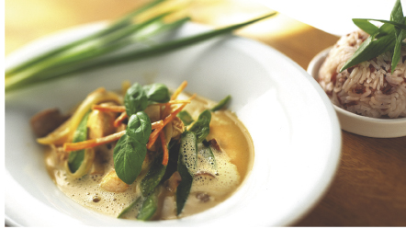

Varm oljen, og fres wokgrønnsakene, kyllingfilet, champignon, sukkererter og gulrot noen minutter, til kyllingen er gjennomstekt. Tilsett curry-saus, kyllingfond og sitronsaft. La retten koke noen minutter til, og smak til. Server med basmatiris, tilberedt etter anvisning. Etter kokingen blandes den varme risen med soltørkede tomater og vårløk. Varm oljen, og fres wokgrønnsakene, kyllingfilet, champignon, sukkererter og gulrot noen minutter, til kyllingen er gjennomstekt. Tilsett curry-saus, kyllingfond og sitronsaft. La retten koke noen minutter til, og smak til. Server med basmatiris, tilberedt etter anvisning. Etter kokingen blandes den varme risen med soltørkede tomater og vårløk.
Number of servingsNumber of servings | 1
EPDEPD | ProductProduct | Per servingPer serving |  | TotalTotal |  | QtyPerPackQtyPerPack | PackSizePackSize | PackUnitPackUnit | PackagingPackaging | ItemsItems
590836590836 | Olivenolje Olivenolje | 0.005 | ll | 0 | ll | 4 | 5 | ll | 4x5l4x5l | 0
11614881161488 | Woksaus Mild Curry *(Gluten,Hvete gluten,Melk,Selleri,Soya,kan inneholde spor av Nøtter,Kasjunøtter)Woksaus Mild Curry *(Gluten,Hvete gluten,Melk,Selleri,Soya,kan inneholde spor av Nøtter,Kasjunøtter) | 0.03 | ll | 0 | ll | 6 | 1 | ll | 6x1l6x1l | 0
964676964676 | Kyllingfond *(Selleri)Kyllingfond *(Selleri) | 0.05 | ll | 0 | ll | 6 | 1 | ll | 6x1l6x1l | 0
575399575399 | Basmatiris Basmatiris | 0.075 | kgkg | 0 | kgkg | 2 | 5 | kgkg | 2x5kg2x5kg | 0
27130482713048 | Soltørkede Tomater Strimlet Soltørkede Tomater Strimlet | 0.01 | kgkg | 0 | kgkg | 3 | 1.88 | ll | 3x1.88l3x1.88l | 0
 | Realemon Sitronsaft Realemon Sitronsaft | 2 | mlml | 0 | mlml |  |  |  |  | 0
 | Kyllingfilet, strimler Kyllingfilet, strimler |  |  | 0 |  |  |  |  |  | 0
 | Løk, strimlet Løk, strimlet |  |  | 0 |  |  |  |  |  | 0
27257452725745 | Villsoppblanding Villsoppblanding | 0.025 | kgkg | 0 | kgkg | 6 | 1 | kgkg | 6x1kg6x1kg | 0
 | Sukkererter Sukkererter |  |  | 0 |  |  |  |  |  | 0
 | Gulrot, strimler Gulrot, strimler |  |  | 0 |  |  |  |  |  | 0
 | Vårløk, hakket Vårløk, hakket |  |  | 0 |  |  |  |  |  | 0

 | * Allergens* Allergens

